звдание1(вар 18)
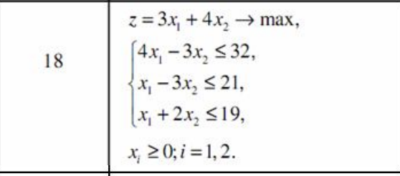
 |  |  |  | ПЕРМЕННЫЕ
Имя | x1 | x2 | x3 | x4 | x5
Значение | 11 | 4 | 0 | 0 | 0
Ниж. Граница | 0 | 0 | 0 | 0 | 0 | ЦФ
 |  |  |  |  |  | Значение | Направление
Коэф. ЦФ | 3 | 4 |  |  |  | 49 | max

 |  |  |  | ОГРАНИЧЕНИЯ
Вид |  |  |  |  |  | Левая часть | Знак | Правая часть
Огран1 | 4 | -3 |  |  |  | 32 | <= | 32
Огран2 | 1 | -3 |  |  |  | -1 | <= | 21
Огран3 | 1 | 2 |  |  |  | 19 | <= | 19

задание 2(вар 18)
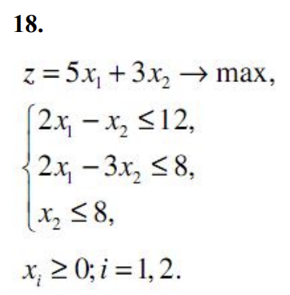
 |  |  |  | ПЕРМЕННЫЕ
Имя | x1 | x2
Значение | 10 | 8 | 0 | 0 | 0
Ниж. Граница | 0 | 0 |  |  |  | ЦФ
 |  |  |  |  |  | Значение | Направление
Коэф. ЦФ | 5 | 3 |  |  |  | 74 | max

 |  |  |  | ОГРАНИЧЕНИЯ
Вид |  |  |  |  |  | Левая часть | Знак | Правая часть
Огран1 | 2 | -1 |  |  |  | 12 | <= | 12
Огран2 | 2 | -3 |  |  |  | -4 | <= | 8
Огран3 | 0 | 1 |  |  |  | 8 | <= | 8

